PLANTILLA 1
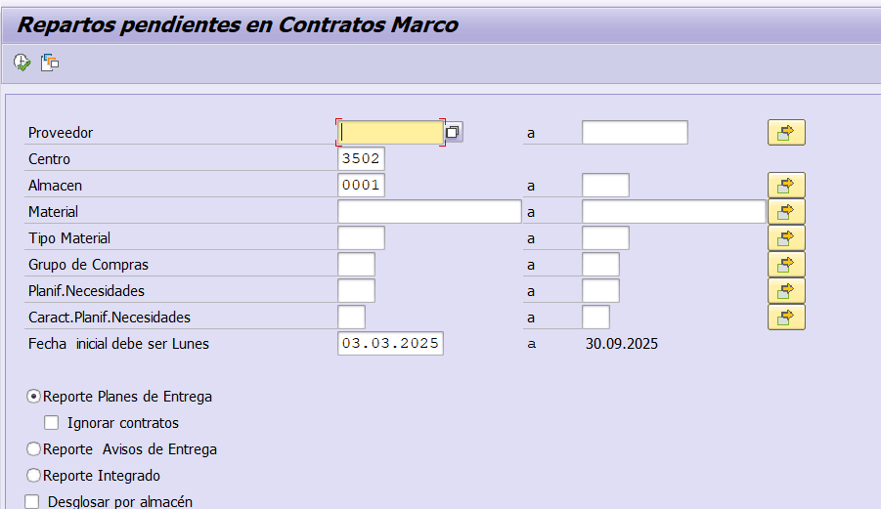
CENTRO | 3202 | DESCARGAR

ALMACÉN | 0001

FECHA INCIAL | 03.03.2025

